关系图
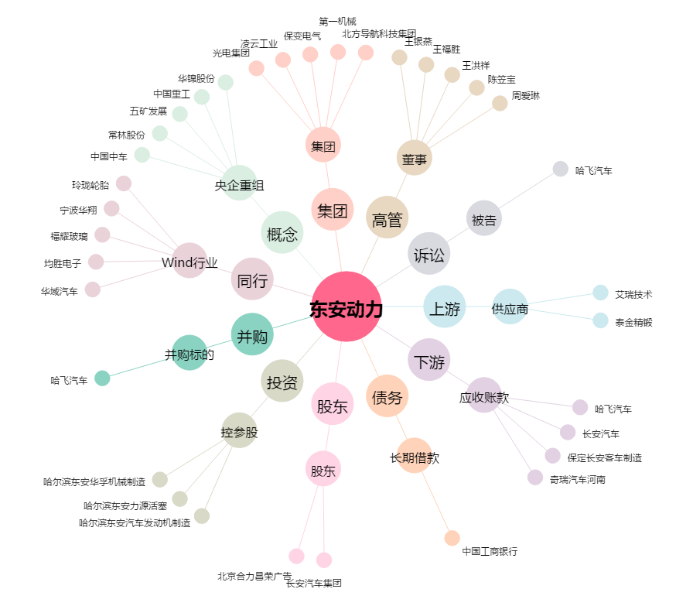
东安动力[600178.SH] - 关系概览图

